StatistischeAngaben
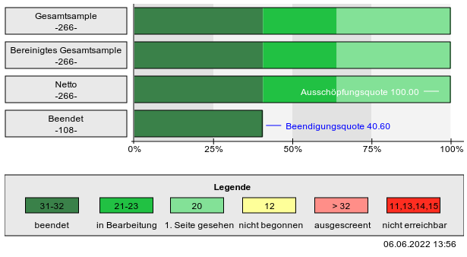
AX-Wissen für Entwickler |  |  | 266 | 40.60%
Teilnehmer: | 108
Umfrage start 3. Mai
Ende 2.6.
1 Monat Dauer
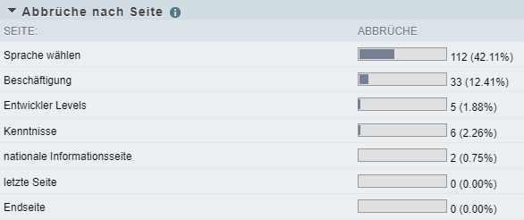
Beendigungsquote | 40.60%
Gesamt | 266 (100.00%)

Abbrüche nach Seite
SEITE: | ABBRÜCHE | FORTGESCHRITTEN BIS SEITE
Sprache wählen | 112 (42.11%) | 266 (100.00%)
Beschäftigung | 33 (12.41%) | 154 (57.89%)
Entwickler Levels | 5 (1.88%) | 121 (45.49%)
Kenntnisse | 6 (2.26%) | 116 (43.61%)
nationale Informationsseite | 2 (0.75%) | 110 (41.35%)
letzte Seite | 0 (0.00%) | 108 (40.60%)
Endseite | 0 (0.00%) | 108 (40.60%)

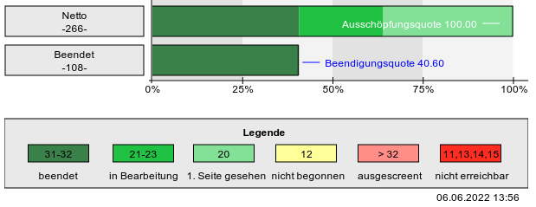

Statistische Kennzahlen
Mittlere Bearbeitungszeit (arithm. Mittel) | 0h 13m 13.03s
Mittlere Bearbeitungszeit (Median) | 0h 9m 35s
Tageszeit mit den meisten Zugriffen | Stunde 7 Anzahl 43
Durchschnittliche Teilnehmeranzahl pro Tag | 10.64
Durchschnittliche Teilnehmeranzahl pro Woche | 53.2
Seite mit den meisten Abbrüchen | Seite: Sprache wählen Anzahl 112

